wr-2025-2-15
序号 | 化合物结构 | CAS | 本地ETCM库 化合物命名 | 化合物名称 | SARS-CoV-2 Plpro Inhibition Rate(%) |  |  |  | SARS-CoV-2 3CLpro Inhibition Rate(%) |  |  |  | 中药来源
 |  |  |  |  | ConC.(100 μM) | ConC.(10 μM) | MM/GBSA. (kcal/mol) | IC50 (μM) | ConC.(100 μM) | ConC.(10 μM) | MM/GBSA. (kcal/mol) | IC50 (μM)
1 |  | 51059-44-0 | TCMID-28905 |  | 19.4 ± 2.4 | 2.8 ± 1.8 | -34.88 |  | -6.74 ± 7.58 | 0.96 ± 3.77 | -31.30
2 |  | 20633-67-4 | TCMID-22246 |  | 6.2 ± 5.4 | 3.1 ± 2.9 | -36.44 |  | -7.77 ± 2.85 | -5.13 ± 6.05 | -34.33
3 |  | 8049-97-6 | TCMID-25916 | Melanin 黑色素 | 98.1 ± 1.0 | 71.5 ± 3.4 | -32.76 | 1.95±0.33 | 98.32 ± 0.04 | 93.02 ± 0.42 | -16.08 | 0.64 | 源自中药苦杏仁 [1]吴东栋,张清安,范学辉,等.苦杏仁皮中生物活性成分的研究进展[J].食品与发酵工业,2019,45(07):288-293
4 | 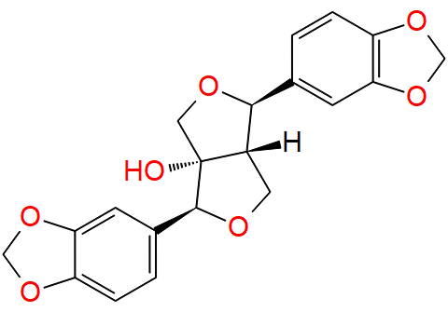 | 13040-46-5 | TCMID-05973 |  | 2.0 ± 0.6 | 3.8 ± 2.5 | -39.97 |  | 7.63 ± 10.42 | 2.59 ± 2.16 | -22.74
5 |  | 78574-94-4 | TCMID-22314 |  | 0.3 ± 2.4 | 3.8 ± 0.4 | -9.26 |  | 32.62 ± 0.95 | 6.04 ± 6.83 | 6.32
6 |  | 91433-17-9 | TCMID-15972 | Licoflavone B 甘草黄酮 B | 43.3 ± 2.5 | 8.3 ± 2.7 | -30.24 | 106.50±29.96 | 93.33 ± 0.70 | 45.16 ± 4.41 | -28.58 |  | 源自中药甘草 [1]包芳,李羽涵,杨志刚.甘草代谢组学的研究进展[J].中草药,2018,49(19):4662-4669.
7 |  | 1486-70-0 | TCMID-16012 | 3-O-Methylquercetin 3-O-甲基槲皮素 | 57.8 ± 2.9 | 12.3 ± 11.4 | -31.78 | 76.33±20.98 | 39.72 ± 0.94 | -2.02 ± 11.57 | -17.58 |  | 源自中药草果 （ETCM 2.0/YLS） [1]王暐,杨崇仁,张颖君.草果果实中的酚性成分[J].云南植物研究,2009,31(03):284-288.
8 | 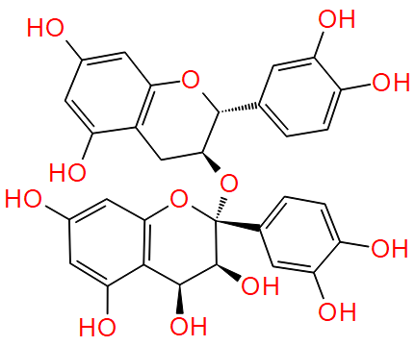 | 20347-71-1 | TCMID-19532 |  | 33.2 ± 7.1 | 1.3 ± 11.9 | -26.56 |  | 94.07 ± 0.76 | -2.05 ± 7.28 | -57.56
9 | 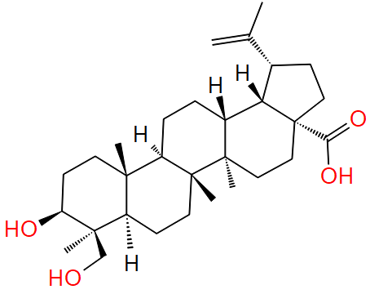 | 85999-40-2 | TCMID-26509 |  | 12.4 ± 5.3 | 3.6 ± 5.7 | -8.13 |  | 94.01 ± 1.10 | 8.51 ± 3.01 | -11.32
10 | 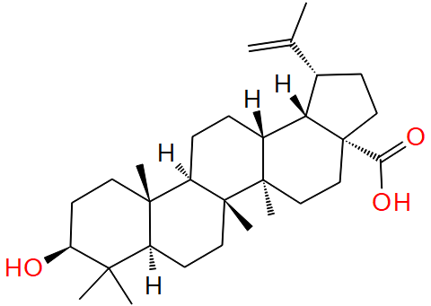 | 472-15-1 | TCMID-26904 | Betulinic acid 白桦脂酸 | 10.5 ± 5.7 | 2.5 ± 6.8 | -7.55 |  | 96.08 ± 0.65 | 65.32 ± 4.97 | -11.44 | 6.134 | 源自中药赤芍 [1]杨玉赫,徐雪娇,李陈雪,等.赤芍化学成分及药理作用研究新进展[J].化学工程师,2021,35(09):42-44+31.
11 |  | 56083-03-5 | TCMID-27300 | IsobavachroMene 异补骨脂色烯查耳酮 | 43.6 ± 1.0 | 12.3 ± 5.9 | -30.57 | 114.50±10.13 | 93.82 ± 1.00 | 67.91 ± 4.19 | -13.26 | 6.269 | 源自中药甘草 Asada, Yoshihisa, Wei Li, and Takafumi Yoshikawa. "Isoprenylated flavonoids from hairy root cultures of Glycyrrhiza glabra." Phytochemistry 47.3 (1998): 389-392.
12 |  | 59870-65-4 | TCMID-27476 | GLABROL 光甘草酚 | 10.4 ± 1.6 | 5.2 ± 6.4 | -36.80 |  | 93.37 ± 0.51 | 73.9 ± 1.64 | -22.87 | 3.377 | 源自中药甘草 [1]姚玲玲.LC-MS技术在不同炮制程度甘草、白芍质量标志物的发现及肠道菌对人参皂苷代谢转化研究中的应用[D].南京中医药大学,2021.
13 | 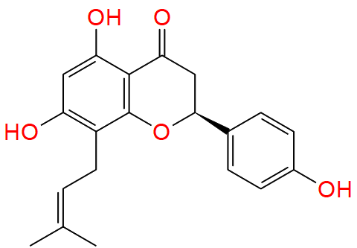 | 53846-50-7 | TCMID-27543 |  | 23.2 ± 3.6 | 7.2 ± 5.6 | -31.59 |  | 84.36 ± 1.34 | 17.02 ± 4.57 | -27.43

